op-liste
Kunde | Rechnungsnr. | Betrag | Rechnungsdatum | Fällig am | Zahlungsziel (Tage) | Mahnstufe | Status
Müller GmbH | RE-2026-001 | 1,250.00 | 2026-01-05 | 2026-02-04 | 30 | 0 | offen
Huber & Co KG | RE-2026-002 | 980.00 | 2026-01-10 | 2026-02-09 | 30 | 1 | gemahnt | Registerkarte Start - Bedingte Formatierung - Neue Regel
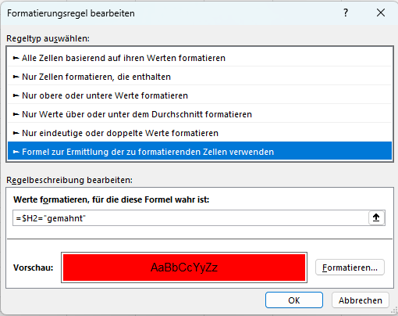
Alpenbau AG | RE-2026-003 | 5,430.00 | 2026-01-12 | 2026-02-11 | 30 | 0 | offen
Steiner IT Solutions | RE-2026-004 | 320.00 | 2026-01-15 | 2026-02-14 | 30 | 2 | gemahnt
BioFresh Handels GmbH | RE-2026-005 | 2,150.00 | 2026-01-18 | 2026-02-17 | 30 | 0 | offen
Elektro Leitner | RE-2026-006 | 780.00 | 2026-01-20 | 2026-02-19 | 30 | 1 | gemahnt
Sonnberg Hotel KG | RE-2026-007 | 3,950.00 | 2026-01-22 | 2026-02-21 | 30 | 0 | offen
RapidClean Services | RE-2026-008 | 410.00 | 2026-01-25 | 2026-02-24 | 30 | 0 | offen
Holzbau Steiner | RE-2026-009 | 6,200.00 | 2026-01-28 | 2026-02-27 | 30 | 0 | offen
Autohaus Pichler | RE-2026-010 | 1,890.00 | 2026-01-30 | 2026-03-01 | 30 | 1 | gemahnt
Druckerei Schwarz | RE-2026-011 | 540.00 | 2026-02-02 | 2026-03-03 | 30 | 0 | offen
MedTech Solutions | RE-2026-012 | 4,780.00 | 2026-02-03 | 2026-03-04 | 30 | 0 | offen
Gartenwelt OG | RE-2026-013 | 260.00 | 2026-02-05 | 2026-03-06 | 30 | 0 | offen
BauProfi GmbH | RE-2026-014 | 8,900.00 | 2026-02-07 | 2026-03-09 | 30 | 0 | offen
CleanUp24 | RE-2026-015 | 330.00 | 2026-02-08 | 2026-03-10 | 30 | 0 | offen
TechnoLab KG | RE-2026-016 | 2,750.00 | 2026-02-10 | 2026-03-12 | 30 | 0 | offen
Möbelhaus Leitner | RE-2026-017 | 1,120.00 | 2026-02-12 | 2026-03-14 | 30 | 0 | offen
EventPro Solutions | RE-2026-018 | 3,300.00 | 2026-02-14 | 2026-03-16 | 30 | 0 | offen
PharmaPlus GmbH | RE-2026-019 | 7,450.00 | 2026-02-15 | 2026-03-17 | 30 | 0 | offen
AutoService König | RE-2026-020 | 640.00 | 2026-02-16 | 2026-03-18 | 30 | 0 | offen
Bergsport Arena | RE-2026-021 | 1,980.00 | 2026-02-18 | 2026-03-20 | 30 | 0 | offen
Print & Paper OG | RE-2026-022 | 290.00 | 2026-02-19 | 2026-03-21 | 30 | 0 | offen
SolarTech GmbH | RE-2026-023 | 9,200.00 | 2026-02-20 | 2026-03-22 | 30 | 0 | offen
Modehaus Lenz | RE-2026-024 | 870.00 | 2026-02-21 | 2026-03-23 | 30 | 0 | offen
Getränkehandel Krüger | RE-2026-025 | 1,560.00 | 2026-02-22 | 2026-03-24 | 30 | 0 | offen

